画面レイアウト・項目定義確認
No | テスト内容
1 | 画面レイアウト・項目定義確認

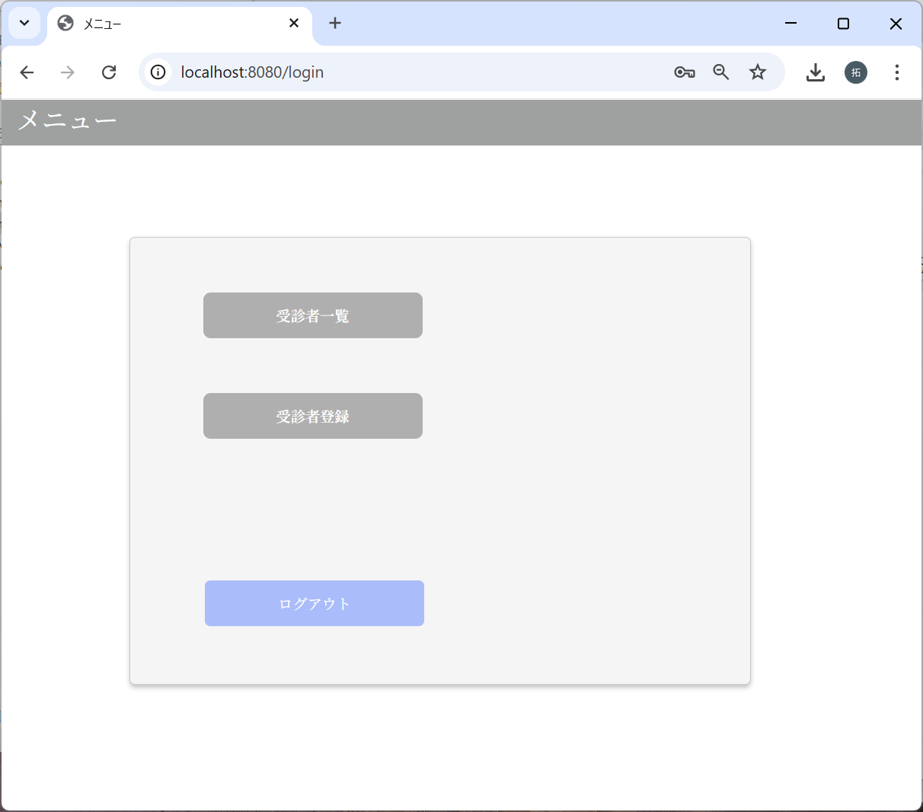
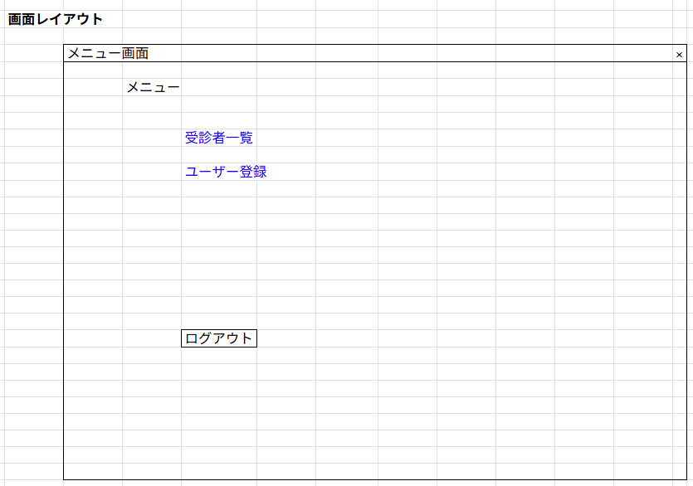

「ユーザー登録」は
「受診者登録」で問題なし
とのことでしたので、
「受診者登録」にしました。

画面遷移
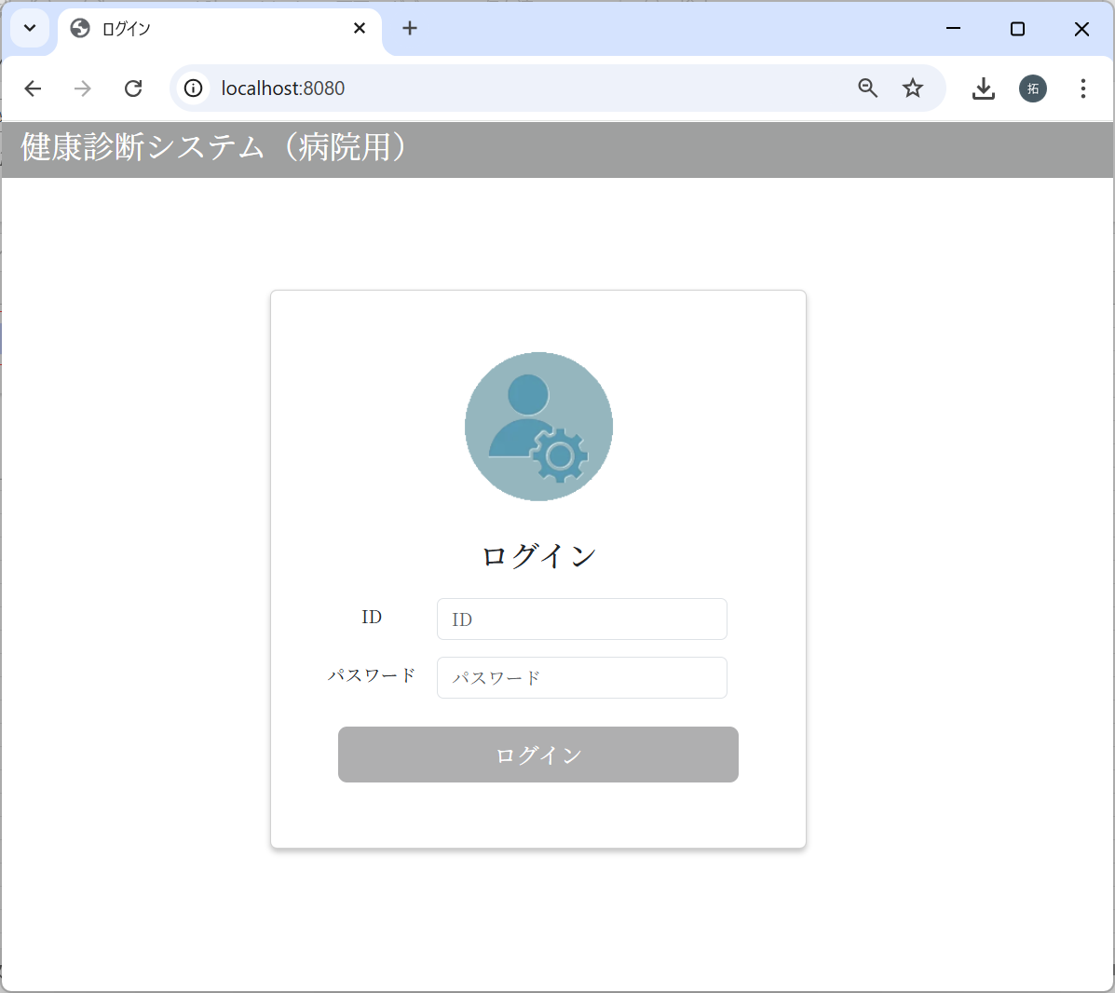
No | テスト内容
2 | 画面遷移
2-1 | ログイン画面 → メインメニュー画面
2-2 | メインメニュー画面 → 受診者一覧画面
2-3 | メインメニュー画面 → 受診者登録画面
2-4 | メインメニュー画面 → ログイン画面

2-1：ログイン画面 → メインメニュー画面
m_userテーブル
user_id | password | first_name | last_name | age | sex | tel
ユーザID | パスワード | 名 | 姓 | 年齢 | 性別 | 電話番号
10001 | 9a934400c85ec9c23858b8b4043fcc409862b1b513f3b89ff05c106a7b1382e4319a5f631e94d5d016c68b342243b0d0fd9e9fbbe2b24e2fc680ed3eb4d0769a | 佐々木 | 謙介 | 28 | 1 | 08011223344
※ただしパスワードは暗号化されている。暗号化前の値は「Sasaki0209Kensuke」
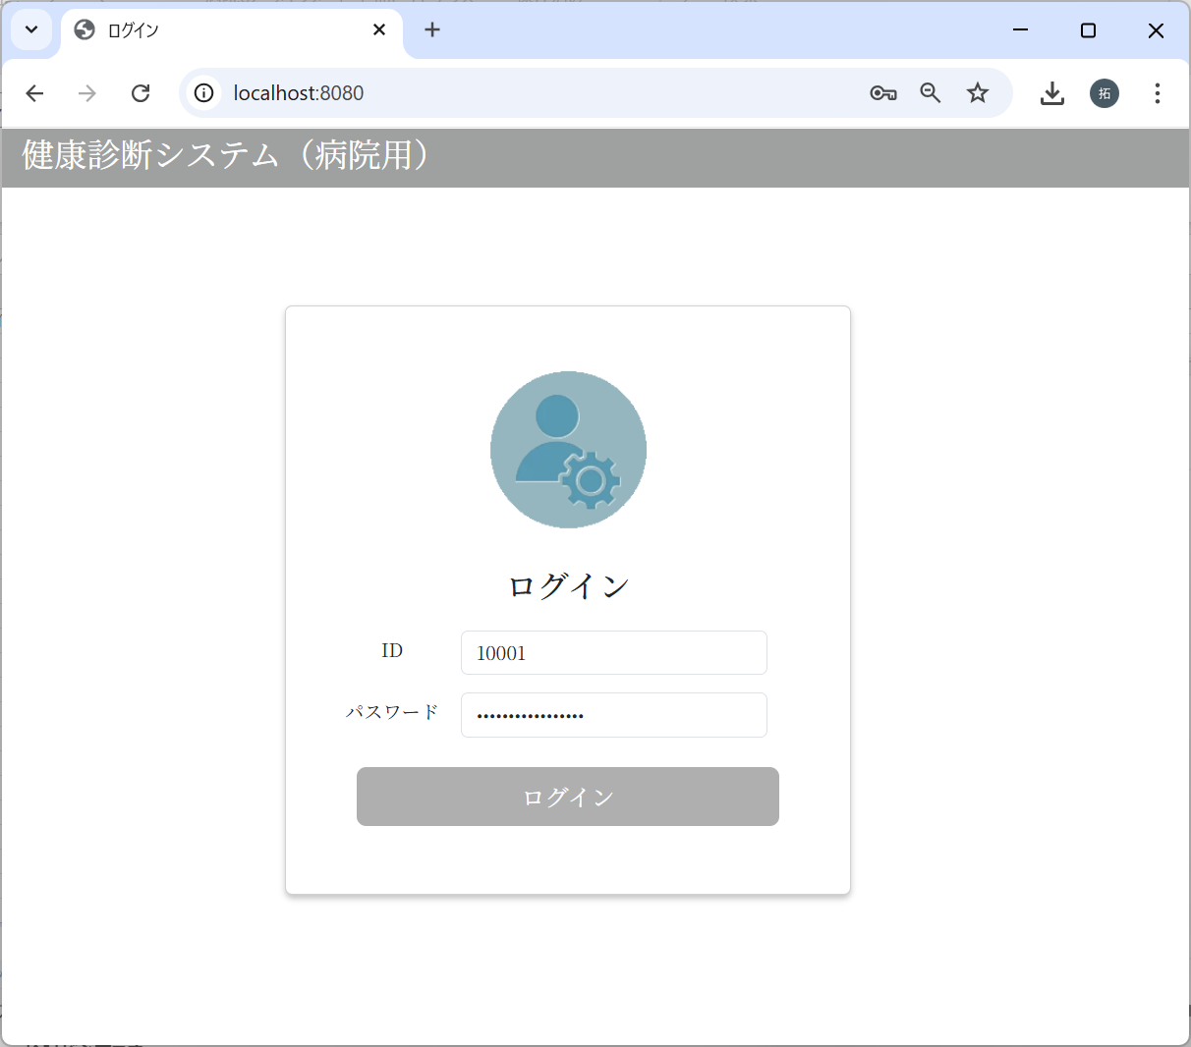

パスワードに”Sasaki0209Kensuke”
を入力した場合
でログインボタンクリック

2-2：メインメニュー画面 → 受診者一覧画面

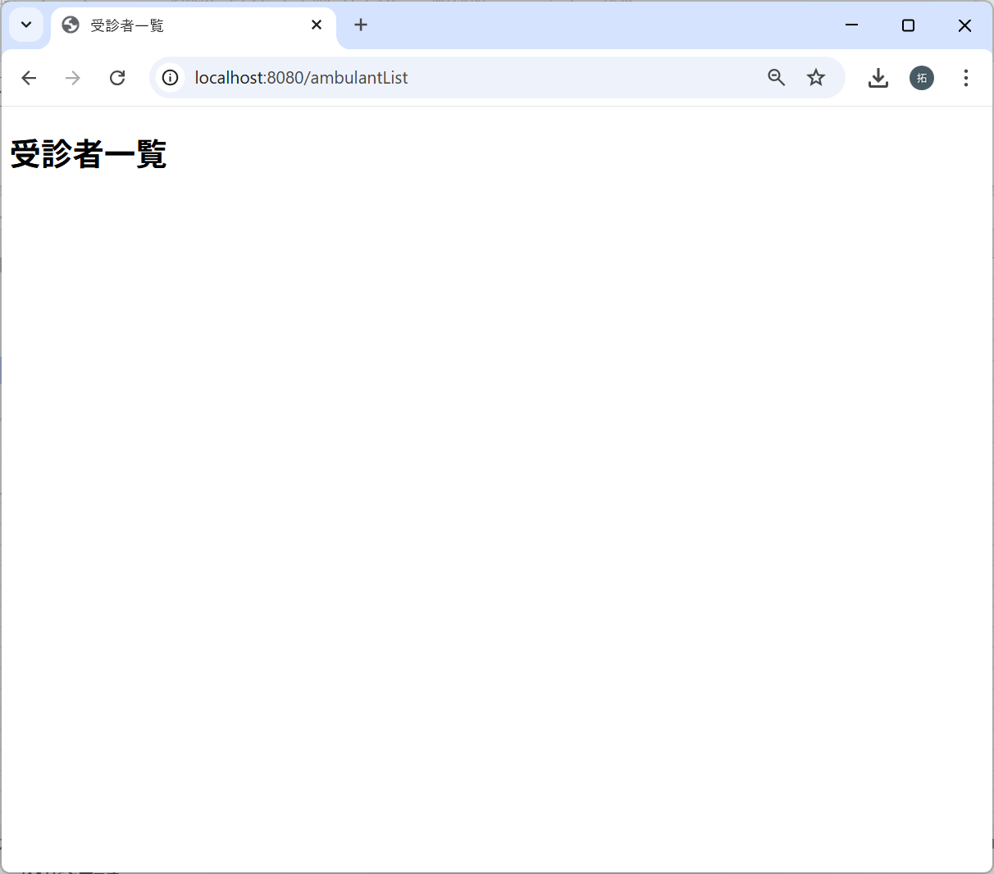

2-3：メインメニュー画面 → 受診者登録画面
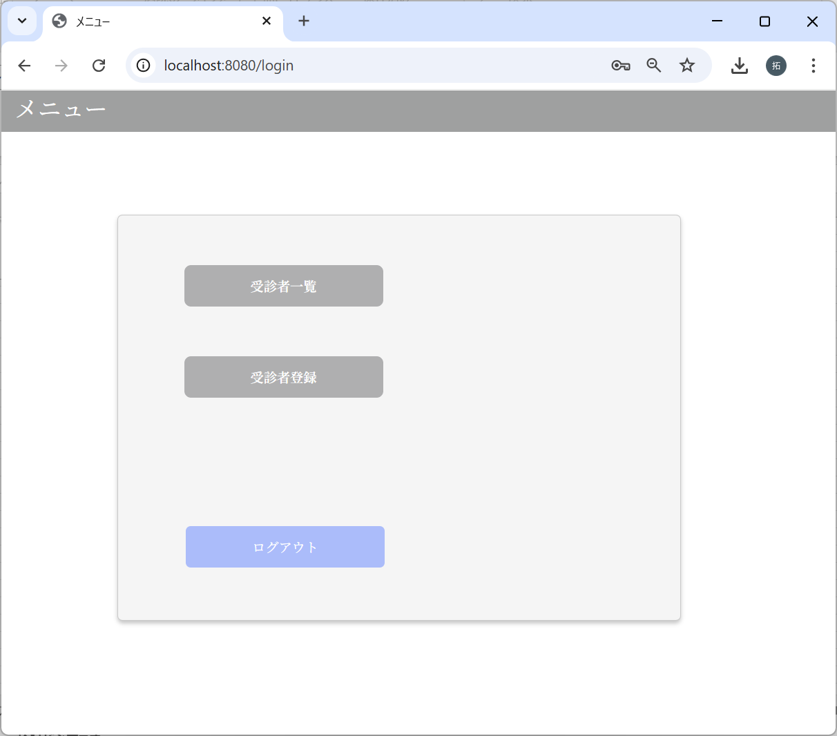

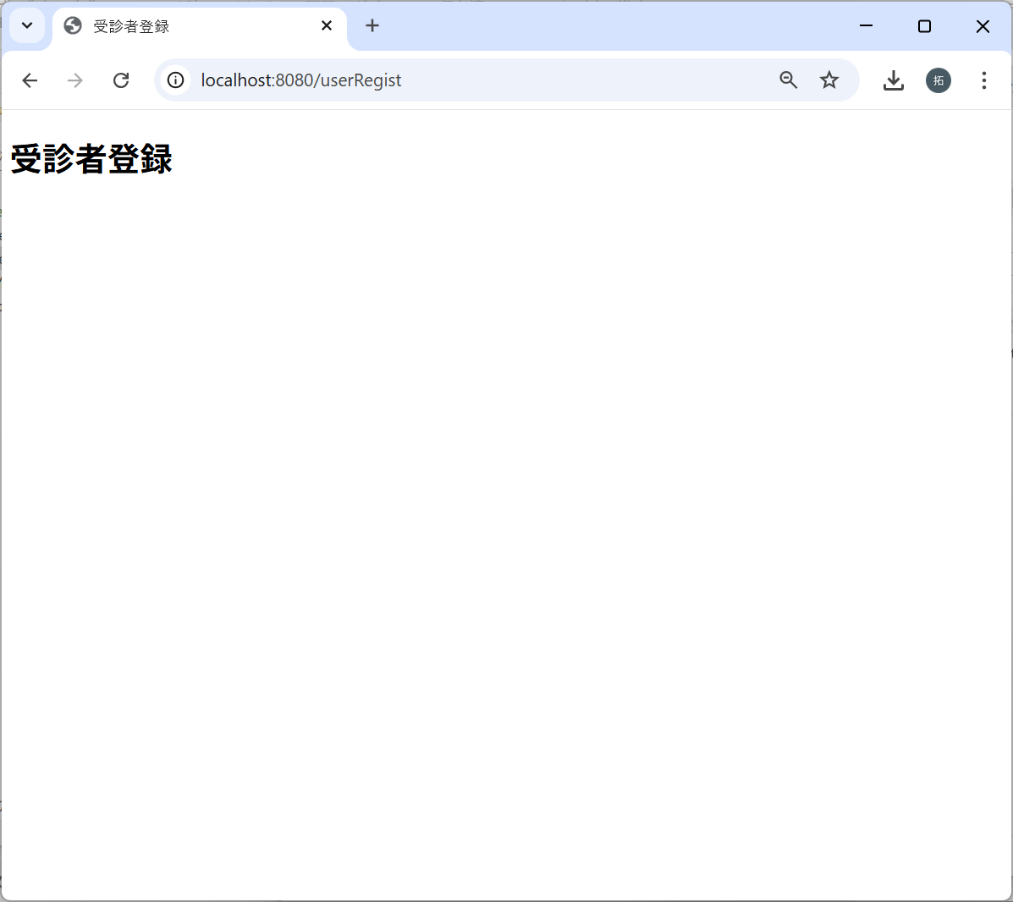

2-7：メインメニュー画面 → ログイン画面

セッション情報チェック
No | テスト内容
3 | セッション情報チェック
3-1 | セッション情報設定処理
3-2 | セッション情報クリア処理

3-1：セッション情報設定処理
m_userテーブル
user_id | password | first_name | last_name | age | sex | tel
ユーザID | パスワード | 名 | 姓 | 年齢 | 性別 | 電話番号
10001 | 9a934400c85ec9c23858b8b4043fcc409862b1b513f3b89ff05c106a7b1382e4319a5f631e94d5d016c68b342243b0d0fd9e9fbbe2b24e2fc680ed3eb4d0769a | 佐々木 | 謙介 | 28 | 1 | 08011223344
※ただしパスワードは暗号化されている。暗号化前の値は「Sasaki0209Kensuke」
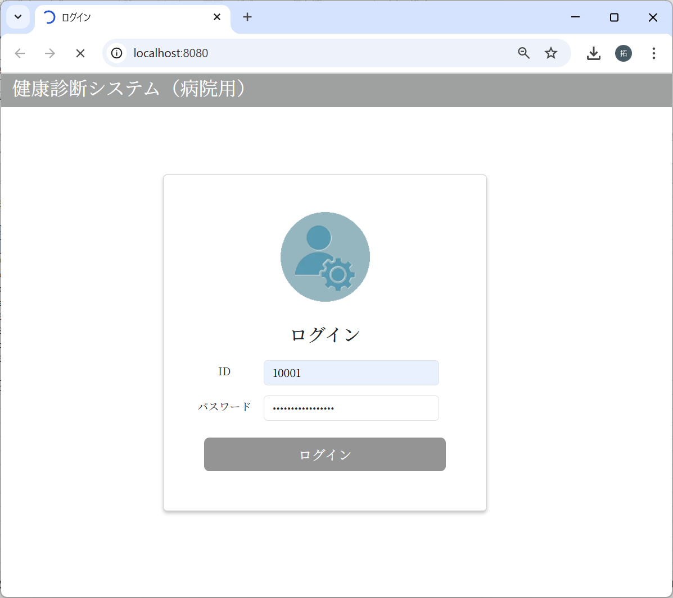

パスワードに”Sasaki0209Kensuke”
を入力した場合
でログインボタンクリック

メインメニュー画面に遷移する前に
sessionにMUser情報が設定された
ことを確認

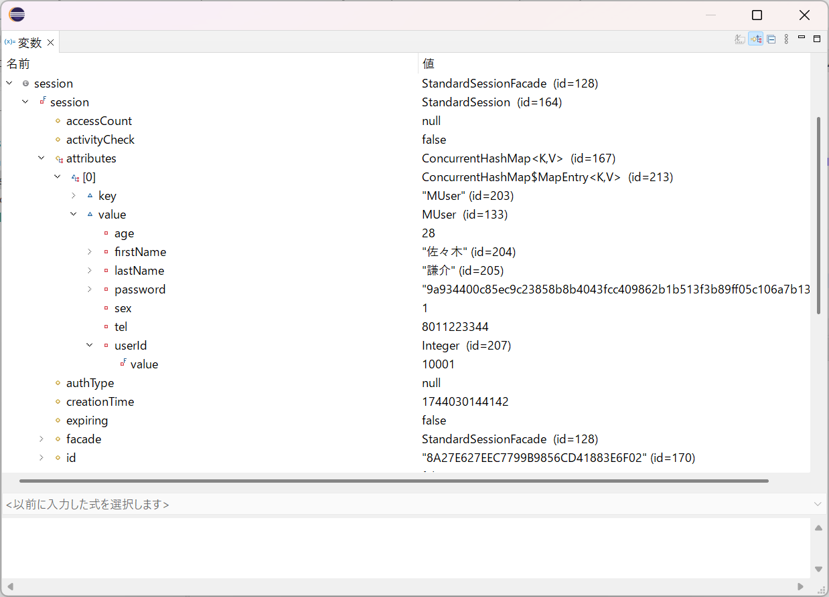

3-2：セッション情報クリア処理

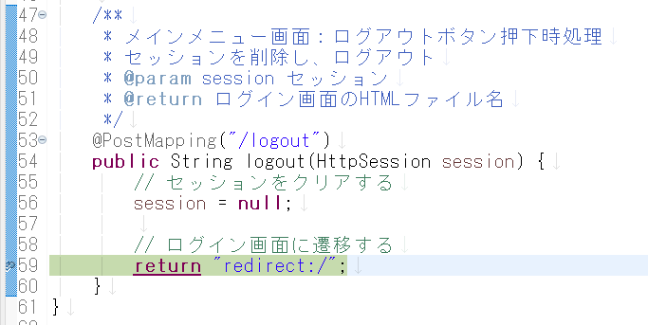

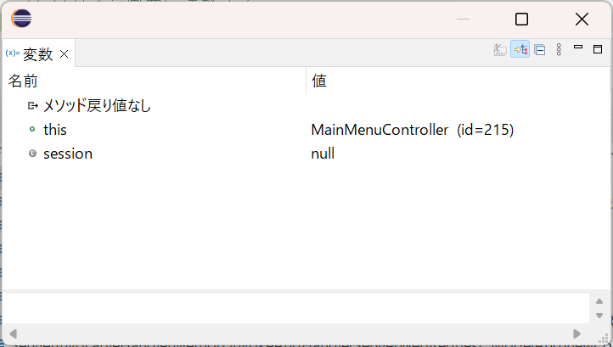

セッション情報がクリアされたことを確認。

